FR A0500
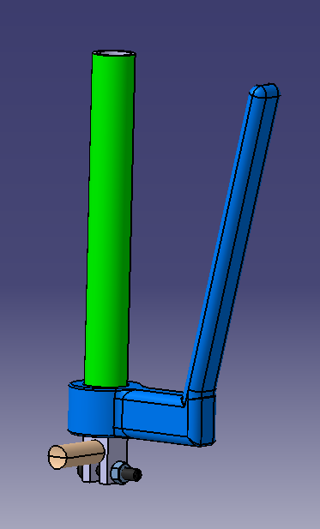
University | Ecole Centrale de Lyon |  |  | Back to BOM |  |  |  |  | Car # | 81 |  | Asm Cost | $61.11
System | Frame and Body |  |  |  |  |  |  |  |  |  |  | Qty | 1
Assembly | Clutch actuation system |  |  |  |  |  |  |  | FileLink1
P/N Base | FR A0500 |  |  |  |  |  |  |  | FileLink2 |  |  | Extended Cost | $61.11
Suffix | AA |  |  |  |  |  |  |  | FileLink3
Details | made in 2017

ItemOrder | Part | Part Cost | Quantity | Sub Total
10 | Lever Handle | $4.37 | 1 | $4.37
20 | Handle padding | $7.40 | 1 | $7.40
30 | Clutch mount | $2.37 | 1 | $2.37
40 | Lever joint | $11.77 | 1 | $11.77
50 | Actuation lever | $10.15 | 1 | $10.15
 |  |  | Sub Total | $36.06

ItemOrder | Material | Use | UnitCost | Size1 | Unit1 | Size2 | Unit2 | Area Name | Area | Length | Density | Quantity | Sub Total
10 | Cable, Pull | Clutch actuation | $15.00 |  |  |  |  |  |  | 1.30 |  | 1.00 | $19.50
20 | Paint | Protect clutch from rust | $10.00 | 0.05 | m^2 |  |  |  |  |  |  | 1.00 | $0.50
30 | Cable adjuster | Clutch cable | $1.00 |  |  |  |  |  |  |  |  | 2.00 | $2.00
 |  |  |  |  |  |  |  |  |  |  |  | Sub Total | $22.00

ItemOrder | Process | Use | UnitCost | Unit | Quantity | Multiplier | Mult. Val. | Sub Total
10 | Weld | Welding clutch mount on frame | $0.15 | unit | 6 |  | 1 | $0.90
20 | Aerosol Apply | Protect clutch mount from rust | $5.25 | m^2 | 0.05 |  | 1 | $0.26
30 | Assemble, 1kg, Line-on-Line | Connect lever handle with clutch mount | $0.13 | unit | 1 |  | 1 | $0.13
40 | Assemble, 1kg, Loose | Put handle padding on lever handle | $0.06 | unit | 1 |  | 1 | $0.06
50 | Ratchet <= 6,35 mm | Install M6 bolt between mount and lever handle | $0.50 | unit | 1 |  | 1 | $0.50
60 | Reaction Tool <= 6,35 mm | Install M6 nut blocking | $0.25 | unit | 1 |  | 1 | $0.25
70 | Assemble, 1kg, Interference | Put lever joint on lever handle | $0.19 | unit | 1 |  | 1 | $0.19
80 | Assemble, 1kg, Line-on-Line | Put clutch cable on clutch lever | $0.13 | unit | 1 |  | 1 | $0.13
90 | Assemble, 1kg, Interference | Connect cable on engine | $0.19 | unit | 1 |  | 1 | $0.19
 |  |  |  |  |  |  | Sub Total | $2.60

ItemOrder | Fastener | Use | UnitCost | Size1 | Unit1 | Size2 | Unit2 | Quantity | Sub Total
10 | Bolt, Grade 8.8 (SAE 5) |  | $0.07 | 6 | mm | 32 | mm | 1 | $0.07
20 | Nut, Grade 8,8 (SAE 5) |  | $0.03 | 6 | mm |  |  | 1 | $0.03
30 | Washer, Grade 8.8 (SAE 5) |  | $0.01 |  |  |  |  | 2 | $0.02
 |  |  |  |  |  |  |  | Sub Total | $0.12

ItemOrder | Tooling | Use | UnitCost | Unit | Quantity | PVF | FractionIncluded | Sub Total
10 | Welds - Welding Fixture | Welding clutch mount on frame | $500.00 | point | 2 | 3000 | 1 | $0.33
 |  |  |  |  |  |  | Sub Total | $0.33

FR 05001
University | Ecole Centrale de Lyon |  |  |  |  | Back to BOM |  |  | Car # | 81 |  | Part Cost | $4.37
System | Frame and Body |  | FileLink1 | Drawing |  |  |  |  |  |  |  | Qty | 1
Assembly | Clutch actuation system |  | FileLink2 |  |  |  |  |  | FileLink1
Part | Lever Handle |  | FileLink3 |  |  |  |  |  | FileLink2 |  |  | Extended Cost | $4.37
P/N Base | FR 05001 |  |  |  |  |  |  |  | FileLink3
Suffix | AA
Details

ItemOrder | Material | Use | UnitCost | Size1 | Unit1 | Size2 | Unit2 | Area Name | Area | Length | Density | Quantity | Sub Total
10 | Aluminum | Stock material for part | $4.20 | 0.222 | kg |  |  |  |  |  |  | 1.00 | $0.93
 |  |  |  |  |  |  |  |  |  |  |  | Sub Total | $0.93

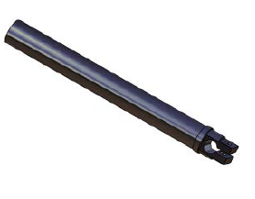
ItemOrder | Process | Use | UnitCost | Unit | Quantity | Multiplier | Mult. Val. | Sub Total
10 | Machining Setup, Install and remove |  | $1.30 | unit | 1 |  | 1 | $1.30
20 | Machining | Main shape contouring | $0.04 | cm | 8 | Material -Aluminum | 1 | $0.31
30 | Machining Setup, Change |  | $0.65 | unit | 1 |  | 1 | $0.65
40 | Machining |  | $0.04 | ucm^3 | 1 | Material -Aluminum | 1 | $0.05
50 | Machining Setup, Change |  | $0.65 | unit | 1 |  | 1 | $0.65
60 | Machining |  | $0.04 | cm^3 | 3.3 | Material -Aluminum | 1 | $0.13
70 | Drilled holes < 25,4 mm dia. | Weigth reduction | $0.35 | hole | 1 | Material -Aluminum | 1 | $0.35
 |  |  |  |  |  |  | Sub Total | $3.44

dFR 05001
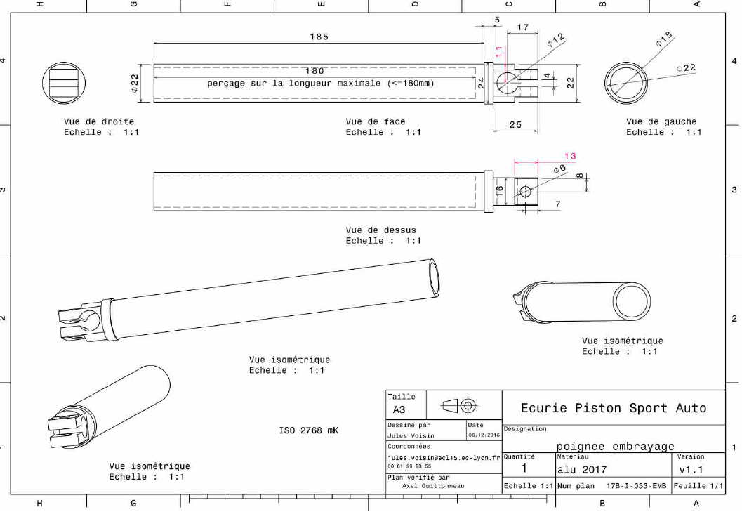
Drawing part : | FR 05001

FR 05003
University | Ecole Centrale de Lyon |  |  |  |  | Back to BOM |  |  | Car # | 81 |  | Part Cost | $2.37
System | Frame and Body |  | FileLink1 | Drawing |  |  |  |  |  |  |  | Qty | 1
Assembly | Clutch actuation system |  | FileLink2 |  |  |  |  |  | FileLink1
Part | Clutch mount |  | FileLink3 |  |  |  |  |  | FileLink2 |  |  | Extended Cost | $2.37
P/N Base | FR 05003 |  |  |  |  |  |  |  | FileLink3
Suffix | AA
Details

ItemOrder | Material | Use | UnitCost | Size1 | Unit1 | Size2 | Unit2 | Area Name | Area | Length | Density | Quantity | Sub Total
10 | Steel, mild | Stock material for part | $2.25 | 0.043 | kg |  |  |  |  |  | 7,850 | 1.00 | $0.10
 |  |  |  |  |  |  |  |  |  |  |  | Sub Total | $0.10

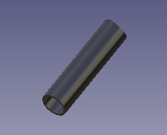
ItemOrder | Process | Use | UnitCost | Unit | Quantity | Multiplier | Mult. Val. | Sub Total

10 | Machining Setup, Install and remove |  | $1.30 | unit | 1 |  |  | $1.30
20 | Machining |  | $0.04 | cm^3 | 5 |  |  | $0.20
30 | Machining Setup, Change |  | $0.65 | unit | 1 |  |  | $0.65
 | Machining | removing weight | $0.04 | cm^3 | 3 |  |  | $0.13
 |  |  |  |  |  |  | Sub Total | $2.28

